成长价值因子
适用范围 | 因子类别 | 基础数据 | 因子名称 | 使用机构1 | 使用机构2 | 使用机构3 | 使用机构4 | 使用机构5 | 因子类别 | 基础数据 | 方正证券
成长-价值 | 宏观经济类 | CPI | 核心CPI | 长江证券 |  |  |  |  | 估值类 | PB | 广发证券 | 大盘-小盘里其他维度的新增因子：
成长-价值 | 宏观经济类 | CPI | 城市CPI | 长江证券 |  |  |  |  | 估值类 | PE | 国泰海通
成长-价值 | 宏观经济类 | CPI | 美国CPI同比（趋势周期=1月） | 广发证券 |  |  |  |  | 宏观经济类 | CPI | 海通证券
成长-价值 | 宏观经济类 | CPI | 宏观事件：CPI同比处于相对高位(2.5%以上)，且超预期。 | 广发证券 |  |  |  |  | 宏观经济类 | CPI/PPI | 华福证券
成长-价值 | 宏观经济类 | CPI | CPI同比短期均线穿长期均线 | 长江证券 |  |  |  |  | 宏观经济类 | GDP | 西南证券
成长-价值 | 宏观经济类 | CPI/PPI | PPI-CPI加权环比 | 国泰海通 |  |  |  |  | 宏观经济类 | M1 | 长江证券
成长-价值 | 宏观经济类 | CPI/PPI | PPI-CPI连续上行或下行 | 国泰海通 |  |  |  |  | 宏观经济类 | M1/M2 | 招证资配
成长-价值 | 宏观经济类 | CPI/PPI | CPI同比增速-PPI同比增速（历史胜率58.33%）（CPI-PPI剪刀差） | 招证资配 | 中信建投 |  |  |  | 宏观经济类 | M2 | 中银国际优选
成长-价值 | 宏观经济类 | CPI/PPI | CPI-PPI近三个月均值-过去12个月均值 | 招商定量 |  |  |  |  | 宏观经济类 | PMI
成长-价值 | 宏观经济类 | CPI/PPI | PPI-CPI短期均线穿长期均线 | 长江证券 |  |  |  |  | 宏观经济类 | 存款准备金率
成长-价值 | 基本面类 | EPS | EPS分位数之差 | 中金点睛 |  |  |  |  | 宏观经济类 | 工业增加值
成长-价值 | 宏观经济类 | ERP | wind全A指数ERP（夏普比率0.41） | 中银国际 | 兴业证券 |  |  |  | 宏观经济类 | 国债收益率
成长-价值 | 宏观经济类 | GDP | GDP增速同比短期均线穿长期均线 | 长江证券 |  |  |  |  | 宏观经济类 | 汇率
成长-价值 | 宏观经济类 | M1 | M1同比（趋势周期=6月） | 广发证券 |  |  |  |  | 宏观经济类 | 进出口
成长-价值 | 宏观经济类 | M1 | 宏观事件：M1同比超预期环比上升 | 广发证券 |  |  |  |  | 宏观经济类 | 跨境结算
成长-价值 | 宏观经济类 | M1 | M1同比短期均线穿长期均线 | 长江证券 |  |  |  |  | 宏观经济类 | 利率
成长-价值 | 宏观经济类 | M1/M2 | M1-M2短期均线穿长期均线 | 长江证券 |  |  |  |  | 宏观经济类 | 美债收益率
成长-价值 | 宏观经济类 | M2 | 宏观事件：M2同比超预期/低预期 | 广发证券 |  |  |  |  | 宏观经济类 | 期限利差
成长-价值 | 宏观经济类 | M2 | M2同比平滑值环比上升 | 财通证券 |  |  |  |  | 宏观经济类 | 失业率
成长-价值 | 宏观经济类 | M2 | M2环比 | 国联期货 |  |  |  |  | 宏观经济类 | 投资
成长-价值 | 宏观经济类 | M1/M2 | M2-M1 环比 | 国联期货 |  |  |  |  | 宏观经济类 | 消费
成长-价值 | 估值类 | PB | PB 风格A中位数/风格B中位数 | 国泰海通 | 国金证券 |  |  |  | 宏观经济类 | 消费者信心
成长-价值 | 估值类 | PB | 风格间PB变化率差分（市净率季变化率差分的差值） | 国泰海通 | 海通证券 | 长江证券 |  |  | 基本面类 | 偿债能力
成长-价值 | 估值类 | PB | 风格间PB差值的5日和240日均线位置 | 西南证券 |  |  |  |  | 基本面类 | 景气度
成长-价值 | 估值类 | PB | 风格间PB估值比分位数，极值点为10%/90% | 招证资配 |  |  |  |  | 基本面类 | 盈利能力
成长-价值 | 估值类 | PB | 风格指数PB估值的QRD= (q75-q25)/(q90-q10)的20日均值 | 招证资配 |  |  |  |  | 基本面类 | 盈利预测
成长-价值 | 估值类 | PB | 成长指数成分股的PB估值的MAD= median(abs(pb_i-pb_median))和二十日均值相比较 | 招证资配 |  |  |  |  | 基本面类 | 营运能力
成长-价值 | 估值类 | PB | 相应风格暴露前20%和后20%股票组合的账面市值比（BP_LF）平均数之差，除以对应截面全市场估值平均数，计算该值在历史上的排位百分比 | 招商定量 |  |  |  |  | 基本面类 | 资本结构
成长-价值 | 估值类 | PB | 市净率PB_LF | 长江证券 |  |  |  |  | 市场类 | 波动率
成长-价值 | 估值类 | PCF | 市现率PCF | 长江证券 |  |  |  |  | 市场类 | 换手率
成长-价值 | 估值类 | PCF | 风格市现率PCF差值 | 长江证券 |  |  |  |  | 市场类 | 量价
成长-价值 | 估值类 | PE | 风格间PE估值比分位数，极值点为10%/90% | 招证资配 |  |  |  |  | 市场类 | 日历效应
成长-价值 | 估值类 | PE | 市盈率PE_TTM | 长江证券 |  |  |  |  | 市场类 | 收益率
成长-价值 | 估值类 | PE | 风格市盈率PE差值 | 长江证券 |  |  |  |  | 资金类 | 资金流向
成长-价值 | 宏观经济类 | PMI | 制造业PMI_出厂价格 | 长江证券 |  |  |  |  |  |  |  | BDI指数：波罗的海干散货指数
成长-价值 | 宏观经济类 | PMI | 非制造业PMI_服务业 | 长江证券 | 国泰海通 |  |  |  |  |  |  | 黄金走弱
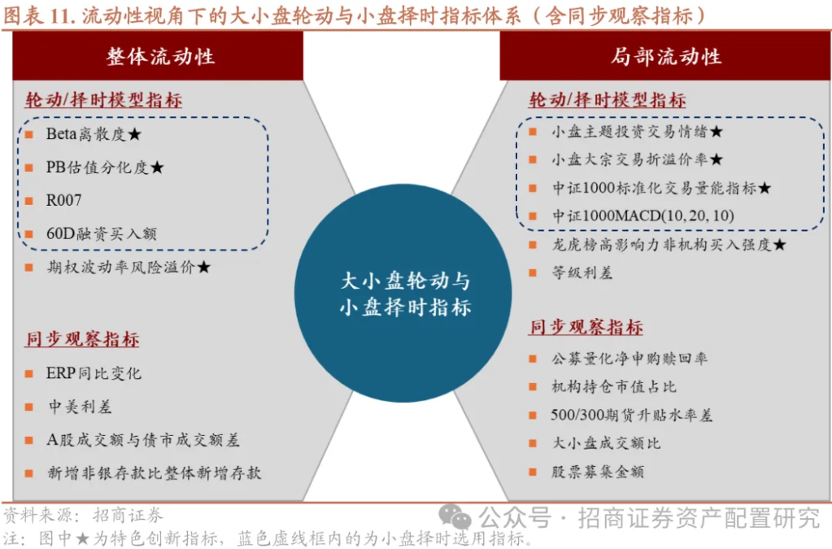
成长-价值 | 宏观经济类 | PMI | 非制造业PMI_商务活动 | 长江证券
成长-价值 | 宏观经济类 | PMI | 财新中国PMI | 长江证券
成长-价值 | 宏观经济类 | PMI | PMI新订单季均差分 | 国泰海通
成长-价值 | 宏观经济类 | PMI | PMI-50作为环比增速推算同比增速 | 招证资配
成长-价值 | 宏观经济类 | PMI | PMI近三个月均值-过去三个月均值 | 招商定量
成长-价值 | 宏观经济类 | PMI | PMI同比短期均线穿长期均线 | 长江证券
成长-价值 | 宏观经济类 | PMI | PMI新订单同比短期均线穿长期均线 | 长江证券
成长-价值 | 宏观经济类 | PPI | PPI同比平滑值环比上升 | 财通证券
成长-价值 | 估值类 | PS | 市销率PS_TTM | 长江证券
成长-价值 | 估值类 | PS | 风格市销率PS差值 | 长江证券
成长-价值 | 基本面类 | ROE | ROE分位数之差 | 中金点睛
成长-价值 | 基本面类 | ROE | 风格之间ROE单季度同比差值 | 申万宏源
成长-价值 | 宏观经济类 | SHIBOR | SHIBOR利率近五日均值在过去三年中的百分位 | 西南证券
成长-价值 | 资金类 | 北向资金 | 北向资金持仓估值变化 | 招商定量
成长-价值 | 市场类 | 波动率 | 波动率之比
成长-价值 | 宏观经济类 | 波动率 | wind全A指数近1季度波动率 | 中银国际
成长-价值 | 基本面类 | 偿债能力 | 流动比率中期均线上穿长期均线 | 长江证券
成长-价值 | 基本面类 | 偿债能力 | 速动比率中期均线上穿长期均线 | 长江证券
成长-价值 | 基本面类 | 偿债能力 | 风格流动比率差值 | 长江证券
成长-价值 | 基本面类 | 偿债能力 | 风格速动比率差值 | 长江证券
成长-价值 | 宏观经济类 | 大宗商品 | 大宗商品价格指数 | 长江证券
成长-价值 | 宏观经济类 | 贷款余额 | 中长期贷款同比增速与过去两个月的均值差（收益风险比：0.84） | 兴业证券
成长-价值 | 宏观经济类 | 贷款余额 | 金融机构中长期贷款余额同比连续上行或下行 | 国泰海通
成长-价值 | 宏观经济类 | 贷款余额 | 新增中长期人民币贷款TTM同比增速（历史胜率57.54%） | 招证资配
成长-价值 | 宏观经济类 | 贷款余额 | 中长期贷款增速同比平滑值环比上升 | 财通证券
成长-价值 | 宏观经济类 | 贷款余额 | 中长期贷款同比近1个月值-过去3个月均值 | 招商定量
成长-价值 | 宏观经济类 | 工业企业存货 | 工业企业产成品存货同比增速 | 招证资配
成长-价值 | 宏观经济类 | 工业企业利润 | 新增规上工业企业利润总额TTM同比增速 | 招证资配 | 开源证券
成长-价值 | 宏观经济类 | 工业增加值 | 工业增加值同比短期均线穿长期均线 | 长江证券
成长-价值 | 宏观经济类 | 国债收益率 | 一年期国债利率相对于过去80天的涨幅 与 过去4个交易日均值的差值（夏普比率0.46） | 兴业证券
成长-价值 | 宏观经济类 | 国债收益率 | 1Y国债到期收益率季均差分 | 国泰海通
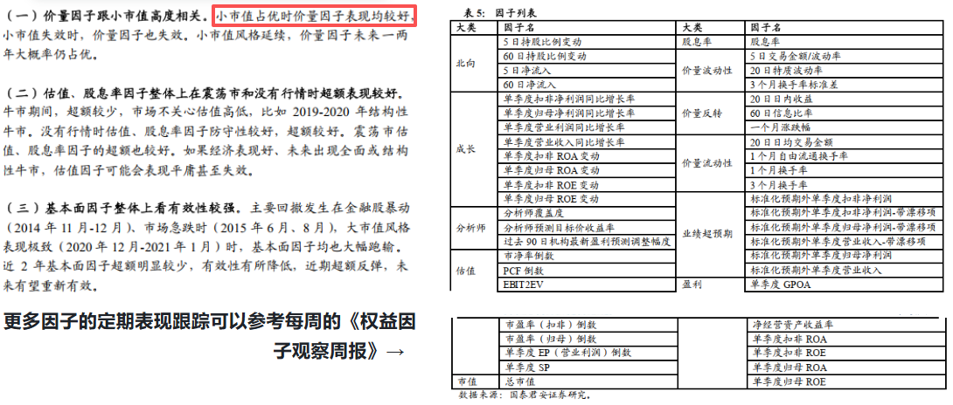
成长-价值 | 宏观经济类 | 国债收益率 | 1年期国债到期收益率月度均值 | 招证资配
成长-价值 | 宏观经济类 | 国债收益率 | 十年期国债到期收益率近三年分位数 | 招商定量
成长-价值 | 市场类 | 换手率 | wind全A指数近21日平均换手率均值在过去两年中的分位数，极值点为0.5（超额年华6.7%，超额最大回撤28.32%） | 兴业证券
成长-价值 | 市场类 | 换手率 | 风格换手率与全A的比值的5日均值的60日分位数，极值点为95% | 招证资配
成长-价值 | 市场类 | 换手率 | 大盘换手率短期均值高于长期均值 | 财通证券
成长-价值 | 宏观经济类 | 汇率 | 美元兑人民币中间价月度均值 | 招证资配
成长-价值 | 宏观经济类 | 进出口 | 宏观事件：出口当月同比预期环比下降，实际环比上升 | 广发证券
成长-价值 | 宏观经济类 | 进出口 | 新增出口额(美元)TTM同比增速 | 招证资配
成长-价值 | 基本面类 | 景气度 | 行业平均景气度 | 国泰海通
成长-价值 | 宏观经济类 | 就业 | 非农就业人数 | 长江证券
成长-价值 | 宏观经济类 | 利率 | 银行间7天债券质押式回购平均利率 | 长江证券
成长-价值 | 资金类 | 量价 | 风格强势股数量均值的流通市值加权之比的15日均线和60日均线相对位置 | 西南证券
成长-价值 | 市场类 | 量价 | 动量MA63 | 国泰海通
成长-价值 | 市场类 | 量价 | 中证全指成交额和近两年均值的大小比较 | 国泰海通
成长-价值 | 市场类 | 量价 | 从个股的量价数据中得到的深度学习因子(基于TCN/Timesnet/Master+GRU) | 国泰海通
成长-价值 | 市场类 | 量价 | 价值和成长的相对成交额分位数水平及均线趋势下拐点 | 国泰海通
成长-价值 | 市场类 | 量价 | 风格20日成交额z-score五日均值 | 招证资配
成长-价值 | 市场类 | 量价 | 沪深两市成交额和过去23个交易日均值的差值 | 兴业证券
成长-价值 | 市场类 | 量价 | 风格成交额与全A的比值的5日均值的60日分位数，极值点为95% | 招证资配
成长-价值 | 市场类 | 量价 | 均线动量 | 中信建投
成长-价值 | 市场类 | 量价 | 风格相较于市场等权的过去8个交易日累计超额收益 | 西南证券
成长-价值 | 宏观经济类 | 美债收益率 | 3M美债YTM近一季均值和前三季均值比较 | 国泰海通
成长-价值 | 宏观经济类 | 美债收益率 | 1M美债YTM近10日均值在过去一年中的分位数 | 西南证券
成长-价值 | 宏观经济类 | 美债收益率 | 6个月美债收益率分位数（近三年） | 国泰海通 | 招商定量
成长-价值 | 宏观经济类 | 美债收益率 | 6个月美债收益率当月均值，与过去2个月均值的差值（收益风险比：0.78） | 兴业证券
成长-价值 | 宏观经济类 | 美债收益率 | 美国十年期国债到期收益率（趋势周期=12月） | 广发证券
成长-价值 | 宏观经济类 | 美债收益率 | 美国2年期国债到期收益率月度均值（历史胜率56.35%） | 招证资配
成长-价值 | 宏观经济类 | 期限利差 | 十年期国债到期收益率-一年期国债到期收益率的差值的历史两年分位数 | 国泰海通
成长-价值 | 宏观经济类 | 期限利差 | 十年期国债到期收益率-一年期国债到期收益率的差值的同比值和过去100日均值的差值 | 兴业证券
成长-价值 | 市场类 | 日历效应 | 月度效应/日历效应 | 国泰海通
成长-价值 | 宏观经济类 | 社融 | 社融同比平滑值环比上升 | 财通证券
成长-价值 | 宏观经济类 | 失业率 | 失业率 | 长江证券
成长-价值 | 市场类 | 收益率 | 风格过去一个月（4周）的累计收益 | 国泰海通 | 招商定量
成长-价值 | 市场类 | 收益率 | 风格过去21个交易日内相对于另一风格的累计收益（收益风险比：0.51） | 兴业证券
成长-价值 | 市场类 | 收益率 | 历史六个月风格涨跌幅之差 | 广发证券
成长-价值 | 市场类 | 收益率 | 风格全收益指数20日加权收益率，距离当日越近权重越高 | 招证资配
成长-价值 | 宏观经济类 | 投资 | 对外承包工程完成额同比 | 长江证券
成长-价值 | 宏观经济类 | 投资 | 新增固定资产投资完成额TTM同比增速 | 招证资配
成长-价值 | 宏观经济类 | 投资 | 制造业固定资产投资完成额累计同比减移动平均 | 财通证券
成长-价值 | 宏观经济类 | 消费 | 彩票销售额同比 | 长江证券
成长-价值 | 宏观经济类 | 消费 | 新增社零TTM同比增速 | 招证资配
成长-价值 | 宏观经济类 | 信用利差 | AA3年中票-AAA3年中票利率月度均值 | 招证资配
成长-价值 | 基本面类 | 盈利能力 | 营收增速 | 长江证券
成长-价值 | 基本面类 | 盈利能力 | wind全A指数盈利增速 | 兴业证券
成长-价值 | 基本面类 | 盈利能力 | 净利润增速 | 长江证券
成长-价值 | 基本面类 | 盈利能力 | ROE | 长江证券
成长-价值 | 基本面类 | 盈利能力 | 毛利率 | 长江证券
成长-价值 | 基本面类 | 盈利能力 | 净利率 | 长江证券
成长-价值 | 基本面类 | 盈利能力 | 风格营收增速差值 | 长江证券
成长-价值 | 基本面类 | 盈利能力 | 风格净利润增速差值 | 长江证券
成长-价值 | 基本面类 | 盈利能力 | 风格ROE差值 | 长江证券
成长-价值 | 基本面类 | 盈利能力 | 风格毛利率差值 | 长江证券
成长-价值 | 基本面类 | 盈利能力 | 风格净利率差值 | 长江证券
成长-价值 | 基本面类 | 盈利预测 | 分析师预期ROE因子根据成分股加权到指数，得到的月度变化（分析师预测ROE） | 国泰海通 | 中信建投
成长-价值 | 基本面类 | 营运能力 | 存货周转率 | 长江证券
成长-价值 | 基本面类 | 营运能力 | 应收账款周转率 | 长江证券
成长-价值 | 基本面类 | 营运能力 | 总资产周转率 | 长江证券
成长-价值 | 基本面类 | 营运能力 | 风格存货周转率差值 | 长江证券
成长-价值 | 基本面类 | 营运能力 | 风格应收账款周转率差值 | 长江证券
成长-价值 | 基本面类 | 营运能力 | 风格总资产周转率差值 | 长江证券
成长-价值 | 市场类 | 拥挤度 | 成长拥挤度分位点低于价值拥挤度分位点 | 财通证券
成长-价值 | 宏观经济类 | 政策 | 新兴产业发展政策 | 国泰海通
成长-价值 | 基本面类 | 资本结构 | 资产负债率中期均线上穿长期均线 | 长江证券
成长-价值 | 基本面类 | 资本结构 | 风格资产负债率差值 | 长江证券
成长-价值 | 资金类 | 资金流向 | 融资净买入额 | 国泰海通
成长-价值 | 资金类 | 资金流向 | 风格历史1个月主动净流入额之差-历史6个月平均月度主动净流入额之差 | 广发证券
成长-价值 | 资金类 | 资金流向 | 两融余额过去一年分位点高于50 | 财通证券
成长-价值 | 市场类 | 资产比价 | 股债性价比指标 = wind全A指数股息率 - 10年期国债到期收益率，在过去四年中的分位数，极值点为0.1/0.9（收益风险比0.51） | 兴业证券
成长-价值 | 宏观经济类 | 货币供应 | 九鞅货币条件指数和过去十三个月均值的差值 | 兴业证券
成长-价值 | 资金类 | 资金流向 | 市场卖比信号 = 中证全指机构资金流出额 / 大盘价值指数机构资金流出额 与过去12日均值之差（夏普利率0.52） | 兴业证券
成长-价值 | 资金类 | 量价 | 单笔成交金额超过100万元的超大单净买入金额滚动30天累计净流入值 与 过去8个交易日均值的差值 （夏普比率0.56），2022年以来较大回撤未回升 | 兴业证券
成长-价值 | 资金类 | 量价 | 小盘成长多空能量信号AR = [∑(High - Open) / ∑(Open - Low)] * 100 （过去250天之和）与过去60日均值的差值 | 兴业证券
成长-价值 | 基本面类 | 盈利能力 | 归母净利润累计同比增速 | 华宝证券
成长-价值 | 基本面类 | 盈利能力 | 归母净利润累计同比增速的环比 | 华宝证券
成长-价值 | 基本面类 | 盈利能力 | 归母净利润单季度同比增速 | 华宝证券
成长-价值 | 基本面类 | 盈利能力 | 归母净利润单季度同比增速的环比 | 华宝证券
成长-价值 | 宏观经济类 | 存款余额 | 银行业金融机构存款同比 | 开源证券
成长-价值 | 宏观经济类 | SHIBOR | 3个月SHIBOR利率 | 开源证券
成长-价值 | 市场类 | 量价 | 股票分化度 | 广发证券

